Backend Test
Test Designer Name |  | Jahfal Uno Surya Lazuardi | PASSED | 5
Total Case |  | 5 | FAILED | 0
Date Created |  | 14/11/2023 | PENDING | 0

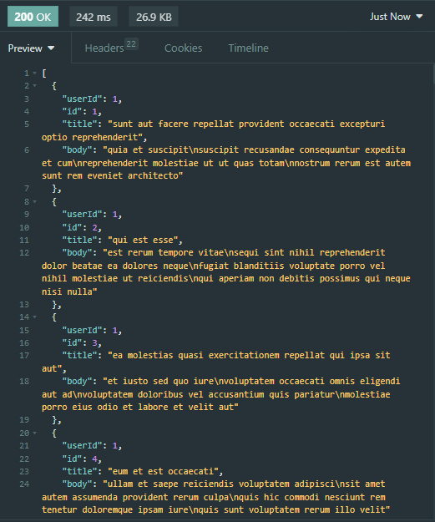
1. Testing Backend API
No | Module | Cases | Type | Test Step | Test Data | Expected Result | Execution Date | Status | Result
GET Method
1.1 | Endpoint | Mendapatkan semua posting (GET) | Positive | 1. Kirim permintaan GET ke https://jsonplaceholder.typicode.com/posts. 2. Verifikasi bahwa respons memiliki status code 200. 3. Respons berisi semua data posting. | User : 1 | Expected Result: * Muncul status code 200 * Semua data respons dapat muncul | 2023-11-14 | PASSED
1.2 | Endpoint | Mendapatkan posting spesifik berdasarkan ID (GET) | Positive | 1. Pilih ID=10. 2. Kirim permintaan GET ke https://jsonplaceholder.typicode.com/posts/10. 3. Verifikasi bahwa respons memiliki status code 200. 4. Respons berisi posting dengan ID=10. | User : 1 | Expected Result: * Data ID=10 yang dikirim dengan permintaan get dapat muncul dan terdapat status code 200 | 2023-11-14 | PASSED
POST Method
1.3 | Endpoint | Membuat posting baru (POST) | Positive | 1. Kirim permintaan POST ke https://jsonplaceholder.typicode.com/posts dengan data posting baru. 2. Verifikasi bahwa respons memiliki status code 201 (Created). | User : 1 | Expected Result: * Data baru yang berhasil ditambahkan dengan muncul status code 201 | 2023-11-14 | PASSED
PUT Method
1.4 | Endpoint | Memperbaharui posting (PUT) | Positive | 1. Pilih ID posting yang akan diperbarui 2. Kirim permintaan PUT ke https://jsonplaceholder.typicode.com/posts/10 dengan data perubahan. 3. Verifikasi bahwa respons memiliki status code 200. | User : 1 | Expected Result: * Data yang ada berhasil diubah dengan muncul status code 200 | 2023-11-14 | PASSED
DELETE Method
1.5 | Endpoint | Menghapus posting berdasarkan ID (DELETE) | Positive | 1. Pilih ID posting yang akan dihapus. 2. Kirim permintaan DELETE ke https://jsonplaceholder.typicode.com/posts/10. 3. Verifikasi bahwa respons memiliki status code 200 atau 204 (No Content). | User : 1 | Expected Result: * Data yang ada berhasil dihapus dengan muncul status code 200 | 2023-11-14 | PASSED

